상품제안서
끌레르허니 꿀스틱 올인원 30포 국산 천연벌꿀 | 상품코드: F30063

 |  |  |  |  |  |  | 02-412-0044 | www.easy1.co.kr
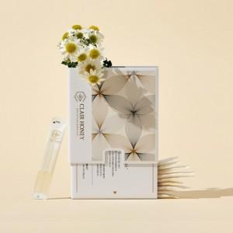

【상세/제작정보】

【인쇄/포장옵션】 | / 포장불가능

【공급단가】 | 수량 | 50~ | 100~ | 500~ | 1,000~ | 2,000~
*VAT별도 | 단가 | 18,750원 | 18,450원 | 18,000원 | 17,550원 | 17,250원

【상품 URL】 | https://dev.easy1.co.kr:443/src/goods_detail.php?gdno=30063

